用語集
アンケート調査票内の用語の定義を以下に示します。なお、業務名の定義は条件書をご覧ください。

用語 | 用語の説明 |  | 備考
スキーム | ウォーターPPP等官民連携事業の対象事業、対象施設、対象業務等の事業全体の枠組み
対象処理区 | ウォーターPPPの対象とする公共下水道の処理区のこと。
北部エリア | 本事業の対象となるエリア。対象処理区（建部処理区、御津中央処理区、野々口処理区）に加えて近隣の農業集落排水地区（大田地区、鹿瀬地区、御津新庄地区、紙工地区、大田地区）を加えたものを指す
対象事業 | ウォーターPPPの対象とする事業。公共下水道事業、農業集落排水事業等
対象施設 | ウォーターPPPの対象となる施設。処理場、管路、マンホールポンプ、真空式下水道システム等
対象業務 | ウォーターPPPの対象となる業務。運転管理業務、修繕業務、更新計画案作成等
管路 | 下水道管、人孔、取付管、取付桝等の土木設備
管路施設 | 管路にマンホールポンプや真空式下水道等を加えたもの
処理場 | 公共下水道事業における処理場や農業集落排水事業における処理施設
ウォーターPPP （W-PPP） | 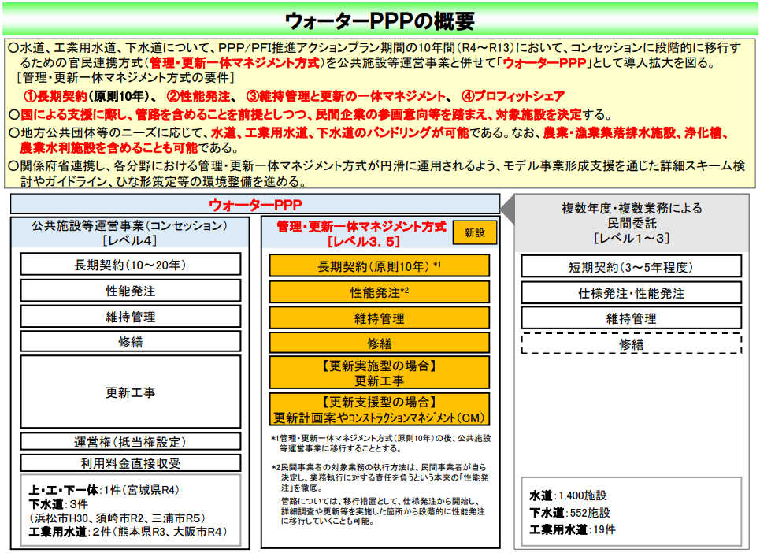 出典）ウォーターPPPの概要 内閣府 |  | 本市では、 ウォーターPPP （レベル3.5）の更新支援型を 想定しています。
包括的民間委託 | 包括的民間委託は、維持管理業務を性能発注により民間事業者へ一括して委託する方式です。 業務範囲は日常的な維持管理から改築・更新まで幅広く、自治体が資金を負担し、事業者は契約期間中に性能基準を満たすよう管理します。 契約期間は3～5年程度が一般的で、柔軟性が高く、自治体の管理負担を軽減できます。 | 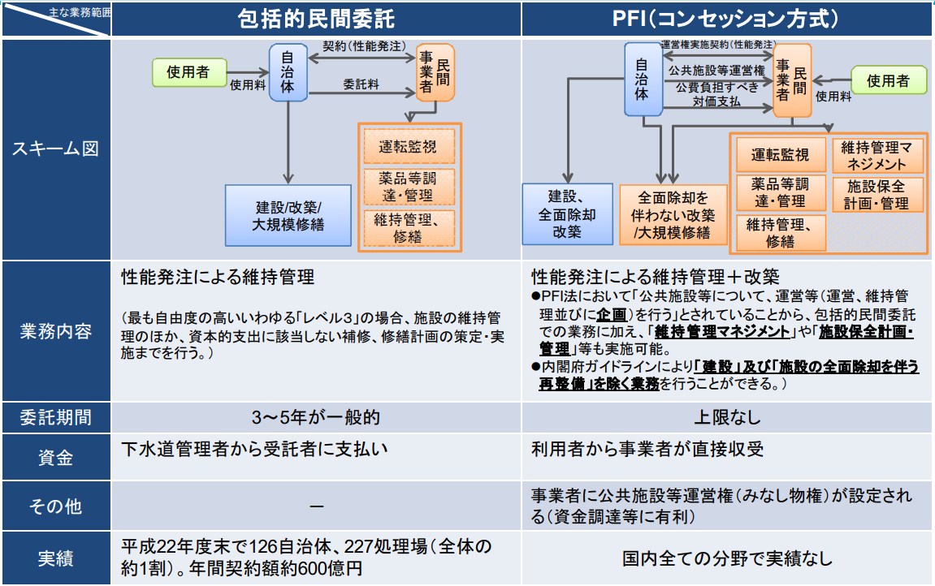
 | 出典）PPP/PFI手法の整理とコンセッション方式の積極導入のための展開について 国土交通省
PFI（コンセッション方式） | PFIのコンセッション方式は、公共施設の運営権を民間事業者に設定し、利用料金収入を事業者が直接受け取る仕組みです。 事業者は維持管理や改築を性能発注に基づいて実施し、長期にわたり施設運営を担います。 資金調達は民間が行い、契約期間に上限はなく、長期運営による効率化が可能です。
 | 出典）PPP/PFI手法の整理とコンセッション方式の積極導入のための展開について 国土交通省
DBO方式 | DBO方式は、設計、施工、維持管理を一括して民間事業者に委託する方式です。 資金調達は公共が担い、事業者は長期にわたり維持管理責任を負います。 設計段階から維持管理を見据えた提案が可能で、ライフサイクルコストの最適化や効率的な維持管理が期待されます。 契約期間は設計・建設期間＋20年程度が一般的です。 | 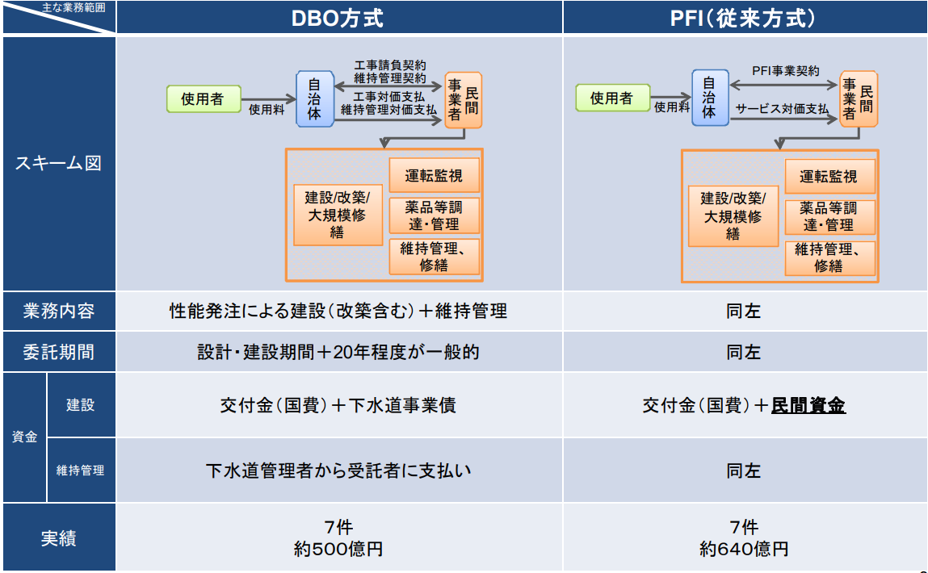
 | 出典）PPP/PFI手法の整理とコンセッション方式の積極導入のための展開について 国土交通省
PFI（従来方式） | PFI従来方式は、設計・建設・維持管理を民間事業者に委託し、資金調達も民間が担う方式です。 自治体はサービス対価を支払い、事業者は施設の建設から維持管理までを一括して実施します。 契約期間はDBO方式と同様に長期で、民間資金を活用する点が特徴です。
 | 出典）PPP/PFI手法の整理とコンセッション方式の積極導入のための展開について 国土交通省
DB方式 | DB方式は、設計と施工を民間事業者に一括発注する方式です。設計段階から施工者のノウハウを反映できるため、合理的な設計、品質確保、工期短縮、コスト縮減が見込まれます。
スケールメリット | 事業規模を拡大することで得られるメリットや効果を指します。具体的な利点には、生産性の向上、効率性の上昇、知名度の向上等があげられます。
コンソーシアム | 1つの事業を遂行するために集まった団体、共通の目的に沿った活動を行う団体を指し、本資料内では入札参加のために集まるグループと定義します。JVやSPCが含まれます。
JV | 「Joint Venture」の略で、日本語では「共同企業体」を指します。一般的には1つの高い技術力を必要とする建設工事を対象として利用されます。JVは組合（事業組織体）に分類され、プロジェクトごとの組織であるため、プロジェクトが終了した場合は解体されます。JVは事業期間中の構成企業の変更は困難とされています。
SPC | 「Special Purpose Company」の略で、日本語では「特別目的会社」と呼ばれます。複数の企業が出資し、特定の事業（汚水処理事業、水道事業等）を行うための体制を構築します。1つの法人として機能することにより、事業のマネジメント体制等が確立され、一貫した運営が可能になると想定されます。契約の条件等によっては、SPCは事業期間中の構成企業の変更が可能な場合があります。
ユーティリティ調達 | 薬品、燃料、電力、ガス、通信、水道等の調達事務、及びその費用（経費、消費税等を含む）と定義します。
更新計画案作成 | 管理者の確認を経て、そのまま管理者が策定するストックマネジメント計画（対象施設に関する点検・調査計画及び修繕・改築計画）になりうるものと定義します。
CM業務 | CMは「Construction Management」の略で、プロジェクトにおいて、コンストラクションマネージャー（CMR）が、技術的な中立性を保ちつつ発注者の側に立って、設計・発注・施工の各段階において、設計の検討や工事発注方式の検討、工程管理、品質管理、コスト管理などの各種のマネジメント業務の全部又は一部を行う業務を指します。 ピュア型CM 方式におけるCMR の立場は発注者の補助者・代行者であり、最終的な判断については、発注者が責任を負います。

